概要(P1)
2015年（平成27年）基準 消費者物価指数(富山市）

2020年（令和2年）2月分

 |  |  |  |  | 総合指数 |  |  | 101.5
 |  |  |  |  | 前月比 |  |  | (－) 0.2 |  |  | ％ | 下落
 |  |  |  |  | 前年同月比 |  |  | (＋) 0.5 |  |  | ％ | 上昇

～ 前月比で「交通・通信」、「食料」などが下落したため、総合指数の前月比は下落
前年同月比で「食料」、「交通・通信」などが上昇したため、総合指数の前年同月比は上昇 ～

 | ～～～～～～～～～～～～～～～～～～～～～～～～～～～～～～～～～～～～～～～～～～～～
 |  |  | (1) | 総合指数は2015年を100として101.5
 |  |  |  | 前月比は0.2％の下落 |  |  |  | 前年同月比は0.5％の上昇
 |  |  | (2) | 生鮮食品を除く総合指数は101.3
 |  |  |  | 前月比は0.1％の下落 |  |  |  | 前年同月比は0.5％の上昇
 |  |  | (3) | 生鮮食品及びエネルギーを除く総合指数は100.8
 |  |  |  | 前月比は0.1％の上昇 |  |  |  | 前年同月比は0.5％の上昇
 |  |  | (4) | 生鮮食品の指数は106.2
 |  |  |  | 前月比は3.1％の下落 |  |  |  | 前年同月比は1.6％の上昇
 | ～～～～～～～～～～～～～～～～～～～～～～～～～～～～～～～～～～～～～～～～～～～～

１ 概況
（１）総合指数の推移

 |  | 年月 |  | 平成31年 |  |  | 令和元年 |  |  |  |  |  |  |  | 令和2年
 |  |  |  | 2月 | 3月 | 4月 | 5月 | 6月 | 7月 | 8月 | 9月 | 10月 | 11月 | 12月 | 1月 | 2月
富山市 |  | 指数 |  | 100.9 | 100.9 | 101.4 | 101.3 | 100.8 | 100.9 | 101.2 | 101.3 | 101.7 | 101.9 | 101.8 | 101.7 | 101.5
 |  | 前年同月比 （％） |  | -0.8 | -0.3 | 0.4 | 0.4 | 0.0 | -0.1 | -0.6 | -0.3 | -0.1 | 0.1 | 0.5 | 0.7 | 0.5
全国 |  | 指数 |  | 101.5 | 101.5 | 101.8 | 101.8 | 101.6 | 101.6 | 101.8 | 101.9 | 102.2 | 102.3 | 102.3 | 102.2 | 102.0
 |  | 前年同月比 （％） |  | 0.2 | 0.5 | 0.9 | 0.7 | 0.7 | 0.5 | 0.3 | 0.2 | 0.2 | 0.5 | 0.8 | 0.7 | 0.4
注）前月比、前年同月比及び寄与度は、端数処理前の指数により計算するため、公表された指数値を用いて計算した値とは一致しない 場合がある。

概要 (つづきP2)
（２）生鮮食品を除く総合指数の推移

 |  |  |  |  |  | 101
 |  |  |  |  |  | (＋) 0.2 |  |  |  | 上昇
 |  |  |  |  |  | (＋) 0.9

 | 年月 | 平成31年 |  |  | 令和元年 |  |  |  |  |  |  |  | 令和2年
 |  | 2月 | 3月 | 4月 | 5月 | 6月 | 7月 | 8月 | 9月 | 10月 | 11月 | 12月 | 1月 | 2月
富山市 | 指数 | 100.8 | 100.9 | 101.2 | 101.3 | 100.9 | 100.9 | 101.1 | 101.0 | 101.6 | 101.6 | 101.5 | 101.3 | 101.3
 | 前年同月比 （％） | -0.1 | 0.2 | 0.4 | 0.4 | 0.0 | -0.1 | -0.1 | -0.1 | 0.1 | 0.0 | 0.4 | 0.8 | 0.5
全国 | 指数 | 101.3 | 101.5 | 101.8 | 101.8 | 101.6 | 101.5 | 101.7 | 101.6 | 102.0 | 102.2 | 102.2 | 102.0 | 101.9
 | 前年同月比 （％） | 0.7 | 0.8 | 0.9 | 0.8 | 0.6 | 0.6 | 0.5 | 0.3 | 0.4 | 0.5 | 0.7 | 0.8 | 0.6

（３）生鮮食品及びエネルギーを除く総合指数の推移
 |  | 前月比は同水準
 |  | 生鮮食品の指数は102.9
 |  | 前月比は4.5％の上昇 |  |  |  | 前年同月比は0.9％の上昇

 | 年月 | 平成31年 |  |  | 令和元年 |  |  |  |  |  |  |  | 令和2年
 |  | 2月 | 3月 | 4月 | 5月 | 6月 | 7月 | 8月 | 9月 | 10月 | 11月 | 12月 | 1月 | 2月
富山市 | 指数 | 100.3 | 100.3 | 100.6 | 100.6 | 100.4 | 100.4 | 100.7 | 100.7 | 101.2 | 101.1 | 101.0 | 100.7 | 100.8
 | 前年同月比 （％） | -0.3 | -0.1 | 0.1 | 0.2 | 0.0 | 0.1 | 0.2 | 0.4 | 0.6 | 0.4 | 0.5 | 0.5 | 0.5
全国 | 指数 | 101.2 | 101.3 | 101.6 | 101.6 | 101.5 | 101.5 | 101.7 | 101.7 | 102.0 | 102.1 | 102.1 | 101.9 | 101.8
 | 前年同月比 （％） | 0.4 | 0.4 | 0.6 | 0.5 | 0.5 | 0.6 | 0.6 | 0.5 | 0.7 | 0.8 | 0.9 | 0.8 | 0.6

裏表紙 (2)
● 物価は経済の体温計 ～小売物価統計調査の結果をもとに消費者物価指数を算出～

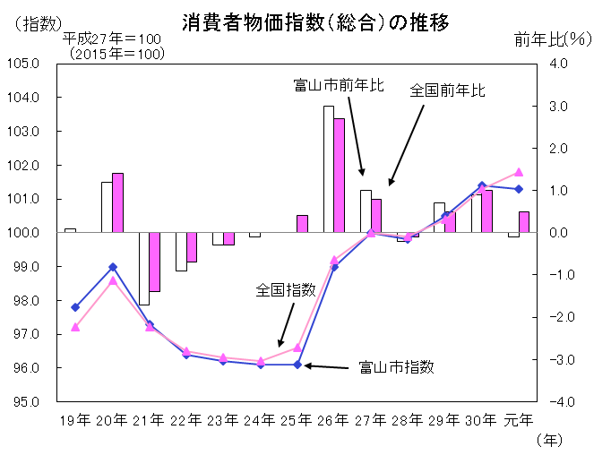

 |  |  |  | 「消費者物価指数」は「小売物価統計調査（動向編）」で得られた価格データを基に作られています。この調査は全国167市町村（富山県では、富山市、射水市）で行われています。 「消費者物価指数」は日常生活に直結した物価の動きを示す指標として、様々な分野で利用されています。

平成
令和

● 小売価格はその時代を映す鏡
● 小売価格はその時代を映す鏡
● 小売価格はその時代を映す鏡

昭和39年平均小売価格
→平成30年平均小売価格

 |  | 2020年に東京オリンピックが開催されます。前回の東京オリンピックが開催 された昭和39年は高度経済成長の真っ只中でした。 そんな当時から既に半世紀余り。今日までの小売価格の推移をグラフで表してみました。

＜内容についてのお問い合わせ＞
 | 富山県経営管理部統計調査課生計農林係
 | 電 話 |  | ０７６－４４４－３１９４
 | F A X |  | ０７６－４４４－３４９０

 | 統計調査課で公表している各種統計調査の結果概要については、
 | 統計調査課のHPでご覧になれます。
 | http://www.pref.toyama.jp/sections/1015/index2.html

※ この資料は総務省統計局が作成、公表している全国の消費者物価指数のうち、富山市の消費者物価指数について、まとめた ものです。

 |  |  | 次回公表日 令和2年4月24日（金）

